Ficha Técnica
PLANILLA DE DATOS GARANTIZADOS |  |  |  | 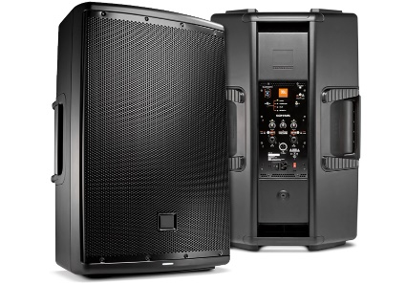 INSERTAR IMAGEN DE REFERENCIA DEL MATERIAL

Bocina amplificada de 10 pulgadas |  |  |  | CÓDIGO | 2012296
 |  |  |  | FECHA REVISIÓN | 19/10/2019
 |  |  |  | ÁREA ESPECIALISTA: Soporte Tecnico

DESCRIPCIÓN SAP: Bocina amplificada de 10 pulgadas
ITEM | DATOS | UNIDAD | PEDIDO | OFRECIDO | COMENTARIO
1 | Empresa proveedora | … | (*)
2 | Fabricante | … | (*)
3 | Marca | … | (**)
4 | Modelo | … | (*)
5 | País de origen | … | (*)
6 | Norma de fabricación y ensayos | …
7 | Embalaje | … | CAJAS QUE NO EXCEDAN PESO DE 60 LIBRAS, PALETIZADO Y FLEJADO.
8 | Garantía | Años | 1
 | Potencia mínima | Watts | 600
 | Corneta |  | Driver de una pulgada
 | Conexión |  | bluetooth, USB, SD, RCA
 | Entrada para microfono |  | SI
 | Pantalla |  | LCD
 | Compatible con pedestal |  | SI
 | cable de corriente |  | Incluido sin costo adicional

 | Nota |  | Debe incluir todos los cables.



(*) A indicar por el oferente
(**) Timbrado en el material en alto o bajo relieve

 |  |  |  | Fecha de la oferta

 | Carlos Polonia |  |  | Nombre y firma del oferente
 | Coordinador Soporte Tecnico
COMENTARIOS:
1- Este material cumplirá con todas las indicaciones detalladas en la especificación técnica correspondiente. 2- En caso de haber una solicitud adicional por parte de La Distribuidora o que el Fabricante entienda deba entregar información complementaria, para la correcta evaluación de la propuesta, se deberá hacer por escrito y anexado a esta planilla de Datos Garantizados.

Imagen

PLANILLA DE DATOS GARANTIZADOS
IMAGEN DE REFERENCIA
DESCRIPCIÓN SAP: Bocina amplificada de 10 pulgadas | CÓDIGO: 2012296
INSERTAR IMAGEN DE REFERENCIA DEL TAMAÑO DESEADO

